RIG-FO-008 SE Patio A.T.
 |  |  | LISTA DE VERIFICACIÓN SUBESTACIÓN PATIO A.T.

 |  |  |  |  |  | RIG-FO-008 V:0

Expediente No. |  |  |  | Fecha:

Obra:

ASPECTO A EVALUAR |  |  |  | Art RETIE / NTC | CUMPLE |  |  | OBV
 |  |  |  |  | SI | NO | N/A
REQUISITOS DE LAS INSTALACIONES ELÉCTRICAS
Verificar que haya accesibilidad, distancias de trabajo y espacios dedicados adecuados alrededor del equipo de la acometida. |  |  |  | 110-32, 230-91, 240-24
PROCESO DE DISTRIBUCIÓN
Todo proyecto de distribución debe contar con un diseño, con memorias de cálculos y planos de construcción, con el nombre firma y matrícula del responsable del diseño. |  |  |  | 31.2 (a)
Deben utilizarse postes o estructuras con tensión mínima de rotura estandarizadas |  |  |  | 32.1 (b)
Las torrecillas o postes metálicos deberán estar protegidas contra la corrosión, para soportar una vida útil no menor a 25 años y estar solidamente puestos a tierra. |  |  |  | 32.1 (d)
Los postes que presenten fisura u otros deterioros que comprometan las condiciones mecánicas y la seguridad de la estructura, deberán ser cambiados. |  |  |  | 32.1 (e)
Los postes o estructuras de distribución deberán demostrar el cumplimiento del RETIE mediante certificado de producto expedido por un organismo de certificación de producto acreditado por la SIC. |  |  |  | 32.1 (f)
Verificar que los herrajes deben ser apropiadamente protegidos contra la acción corrosiva y elementos contaminantes; para estos efectos se deberán tener en cuenta las características ambientales predominantes de la zona donde se requieran instalar. El fabricante suministrará la información sobre los usos permitidos y los no permitidos |  |  |  | 17.17 (b)
Verificar que los herrajes no tengan protuberancias, rebabas, escorias o escamas, que dificulten el acople. |  |  |  | 17.17 (d)
Los herrajes empleados en los circuitos de media tensión serán de diseño adecuado a su función mecánica y eléctrica y deben resistir la acción corrosiva durante su vida útil, para estos efectos se tendrán en cuenta las características predominantes del ambiente en la zona donde se requieran instalar. |  |  |  | 32.3 (a)
Los herrajes sometidos a tensión mecánica por los conductores y cables de guarda o por los aisladores, deben tener un coeficiente de seguridad mecánica no inferior a tres respecto a su carga de trabajo. Cuando la carga mínima de rotura se compruebe mediante ensayos, el coeficiente de seguridad podrá reducirse a 2,5. |  |  |  | 32.3 (b)
Las grapas de retención del conductor deben soportar un esfuerzo mecánico en el cable del 80% de la carga de rotura del mismo, sin que se produzca deslizamiento. |  |  |  | 32.3 (c)
El aislador debe estar marcado con:La razón social o marca registrada del fabricante, Tensión de rotura máxima permisible, Nivel básico de aislamiento al impulso. |  |  |  | 17.14 (d)
SUBESTACIONES ELÉCTRICAS
Los muros o mallas metálicas que son utilizados para encerrar las subestaciones, deben tener una altura mínima de 2,50 metros y deben estar debidamente conectados a tierra. |  |  |  | 29.2 (d)
Se calculan las tensiones de paso, contacto y transferidas, asegurando que no se exponga a riesgo a personas con tensiones por encima del umbral de soportabilidad. |  |  |  | 29.2 (f)
Los encerramientos utilizados por los equipos que conforman las subestaciones deben alojar en su interior los equipos de corte y seccionamiento; estos deben ser metálicos y los límites del encerramiento no deben incluir las paredes del cuarto dedicado al alojamiento de la subestación. |  |  |  | 29.2 (i)
Las ventanas de inspección de los equipos que conforman las subestaciones deben garantizar el mismo grado de protección del encerramiento (IP) y el mismo nivel de aislamiento. |  |  |  | 29.2 (i)
Las cubiertas, puertas o distancias apropiadas no deben permitir el acceso a personal no calificados a barrajes o elementos energizados. |  |  |  | 29.2 (j)
En el caso que los elementos energizados sean removibles, se debe garantizar que no se puedan retirar mientras el sistema opere en condiciones normales, para lo cual debe implementarse sistemas de cerraduras o enclavamientos, en el caso en que los elementos energizados sean fijos, debe asegurarse que no se puedan retirar sin la ayuda de herramientas manejadas por personal calificado que conoce el funcionamiento de las subestaciones. |  |  |  | 29.2 (k)
Posee la subestación los enclavamientos entre los diferentes elementos de corte y seccionamiento indispensables para la seguridad de las personas y conveniencia operativa de la instalación (para no permitir que se realicen accionamientos indebidos por errores humanos). |  |  |  | 29.2 (l)
Verificar que los sistemas de tubería metálica interior estén conectados equipotencialmente, que los puentes de conexión equipotencial estén dimensionados en forma apropiada y que se garantice la continuidad alrededor de los dispositivos removibles. |  |  |  | 250-70 (a) y (b), 250-72, 250-75, 250-77
En las salas y espacios donde haya instalado equipo eléctrico, verificar que estén suficientemente ventiladas y estén secas. En las estaciones externas o ubicadas en túneles mojados, pasos subterráneos u otros lugares húmedos o de alto grado de humedad, verificar que el equipo eléctrico esté diseñado para soportar las condiciones atmosféricas imperantes. |  |  |  | 450-9
Revisar en las instalaciones del transformador la ventilación adecuada y la separación de paredes y obstrucciones |  |  |  | 450.9
TRANSFORMACIÓN
En los espacios en los cuales se encuentran instalados los equipos de transformación deben colocarse cercas, pantallas tabiques, o paredes, de tal modo que se forme un recinto que limite la posibilidad de accesos a personal no autorizado. |  |  |  | 30-c
En cada entrada de una subestación de transformación debe exhibirse una señal de riesgo eléctrico y las estaciones con malla eslabonada se deben instalar señales de seguridad en el perímetro que sea accesible a personas. |  |  |  | 30-d
Los muros metálicos que son utilizados para encerrar las subestaciones, deben tener una altura mínima de 2,50 metros y deben estar debidamente conectados a tierra. (de acuerdo con el artículo 11 del RETIE). |  |  |  | 30-e
SALAS DE OPERACIÓN, MANDO Y CONTROL
Los materiales de su construcción deben tener un punto alto de ignición. |  |  |  | 31-a
Deben estar libres de: Materiales combustibles, polvo y humo, y no serán utilizadas para reparación, fabricación o almacenamiento, excepto para partes menores esenciales en el mantenimiento del equipo instalado. |  |  |  | 31-b
Deben estar suficientemente ventiladas, con el fin de mantener las temperaturas de operación dentro de los rangos debidos, regulados para minimizar la acumulación de contaminantes transportados por el aire, bajo cualquier condición de operación. |  |  |  | 31-c
Las instalaciones deben estar secas en estaciones externas o ubicadas en túneles mojados, pasos subterráneos u otros lugares húmedos o de alto grado de humedad, el equipo eléctrico debe ser diseñado para soportar las condiciones atmosféricas imperantes. |  |  |  | 31-d
Todo equipo fijo debe ser soportado y asegurado de una manera consistente con las condiciones del servicio. Se debe prestar consideración al hecho de que algunos equipos pesados, tal como transformadores, puedan ser asegurados en el lugar; sin embargo, el equipo que genere fuerza dinámicas durante su operación, podrá requerir medidas adicionales. |  |  |  | 31-e
SUBESTACIONES DE ALTA Y EXTRA ALTA TENSIÓN
Verificar que deben ser construidas bajo estándares que garanticen tanto la seguridad como la confiabilidad. |  |  |  | 30.1 (a)
Verificar que la subestación debe estar provista de manuales de operación y mantenimientos, precisos que no den lugar a equivocaciones. |  |  |  | 30.1 (b)
Deben medirse las tensiones de paso, contacto y transferidas, asegurando que no se exponga a riesgo a personas con tensiones por encima del umbral de soportabiliodad. La medida debe hacerse en las mallas de encerramiento y hasta un metro del lado externo. |  |  |  | 30.1 (c)
DISTANCIAS DE SEGURIDAD
Las subestaciones de patio de alta y extraalta tensión deben cumplir las distancias de seguridad y lineamientos expresados en las Figuras 20 y 21, y la Tabla 44: |  |  |  | 29.4
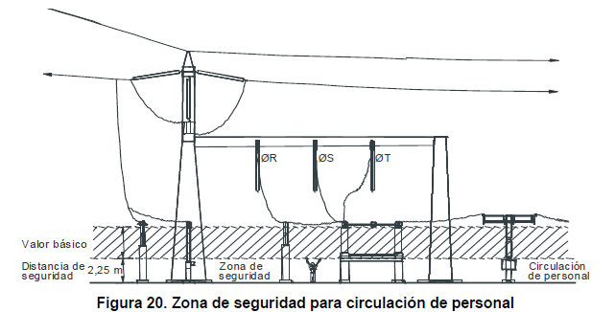
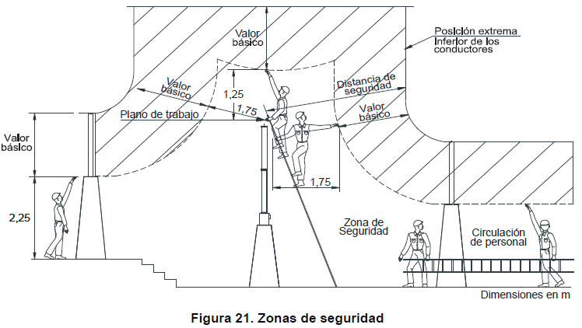 |  |  |  | 29.4
Tabla Para Verificar las Distancias de Seguridad
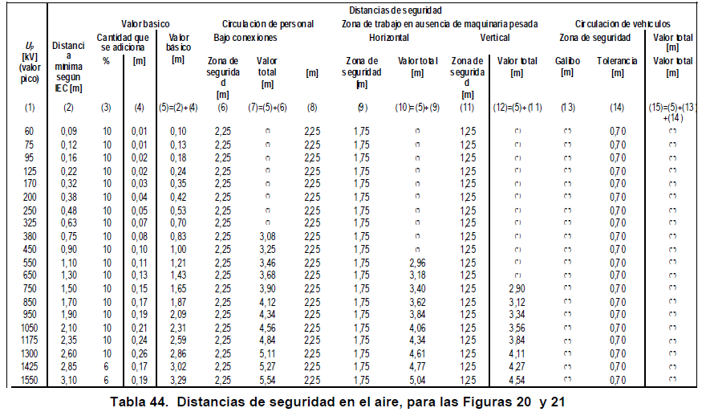 |  |  |  | 29.4
Notas: (*) El valor mínimo recomendado es 3 m, pero puede ser menor según las condiciones locales, procedimientos estandarizados de trabajo. (**) Se determina en cada caso
Los cercos en mallas que son instalados como barreras para el personal no autorizado, deben colocarse de tal manera que las partes expuestas energizadas queden por fuera de la zona de distancia de seguridad, tal como se ilustra en la Figura 22 y las distancias mínimas a cumplir son las de la Tabla 45: |  |  |  | 29.4
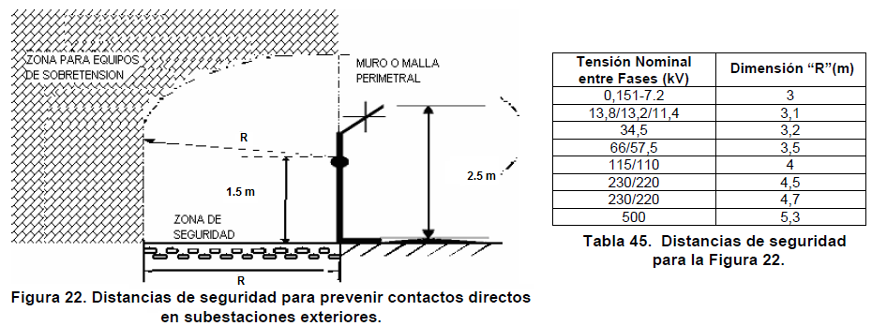

PREVENCIÓN DE ARCO ELÉCTRICO
Distancias mínimas para prevención de riesgo por arco eléctrico. Artículo 13.4 Verificar que se cumplan las distancias mínimas de aproximación a equipos de la Tabla 20 y la Figura 9. Estas distancias son barreras que buscan prevenir lesiones al trabajador y en general a todo el personal y son básicos para la seguridad eléctrica. |  |  |  | 13.4
Tensión Nominal Sist. (kV) | Límite de aproximación seguro (m) |  | Límite de aproximación restringida (m) Incluye Movimientos involuntarios | Límite de aprox. Técnica
 | Parte móvil expuesta | Parte fija
0,051 - 0,300 | 3 | 1.1 | Evitar contacto | Evitar contacto
0,301 - 0,750 | 3 | 1.1 | 0.3 | 0.025
0,751 -15 | 3 | 1.5 | 0.66 | 0.18
15,1 - 36 | 3 | 1.8 | 0.78 | 0.25
36,1 - 46 | 3 | 2.44 | 0.84 | 0.43
46,1 - 72,5 | 3 | 2.44 | 0.96 | 0.63
72,6 - 121 | 3.25 | 2.44 | 1 | 0.81
138 - 145 | 3.35 | 3 | 1.09 | 0.94
161 - 169 | 3.56 | 3.56 | 1.22 | 1.07
230 - 242 | 3.96 | 3.96 | 1.6 | 1.45
345 - 362 | 4.7 | 4.7 | 2.6 | 2.44
500 - 550 | 5.8 | 5.8 | 3.43 | 3.28
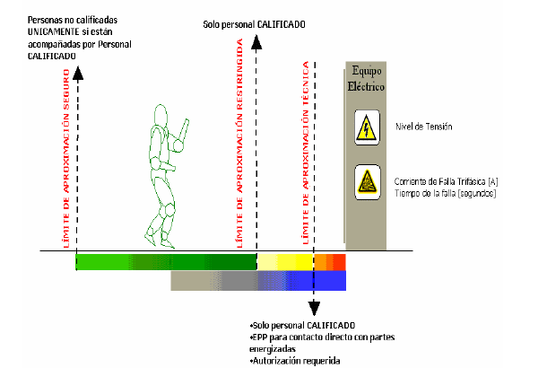

SISTEMA DE PUESTA A TIERRA
Los elementos metálicos que no forman parte de las instalaciones eléctricas, no podrán ser incluidos como parte de los conductores de puesta a tierra. Este requisito no excluye el hecho de que se deben conectar a tierra, en algunos casos. |  |  |  | 15.2 (a)
Los elementos metálicos principales que actúan como refuerzo estructural de una edificación deben tener una conexión eléctrica permanente con el sistema de puesta a tierra general. |  |  |  | 15.2 (b)
Las conexiones que van bajo el nivel del suelo en puestas a tierra, deben ser realizadas mediante soldadura exotérmica o conector certificado para tal uso. |  |  |  | 15.2 (c)
Para verificar que las características del electrodo de puesta a tierra y su unión con la red equipotencial cumplan con el Reglamento, se deben dejar puntos de conexión y medición accesibles e inspeccionables. |  |  |  | 15.2 (d)
Cuando para este efecto se construyan cajas de inspección, sus dimensiones deben ser mínimo de 30x30 cm, si es cuadrada o de 30 cm de diámetro si es circular, su tapa debe ser removible. |  |  |  | 15.2 (d)
No se permite el uso de aluminio en los electrodos de las puestas a tierra. |  |  |  | 15.2 (e)
En sistemas trifásicos de instalaciones de uso final con cargas no lineales, el conductor de neutro, debe ser dimensionado con por lo menos el 173% de la capacidad de corriente de la carga de diseño de las fases, para evitar sobrecargarlo. |  |  |  | 15.2 (f)
A partir de la entrada en vigencia del presente Reglamento queda expresamente prohibido utilizar en las instalaciones eléctricas, el suelo o terreno como camino de retorno de la corriente en condiciones normales de funcionamiento. |  |  |  | 15.2 (g)
No se permitirá el uso de sistemas monofilares, es decir, donde se tiende sólo el conductor de fase y donde el terreno es la única trayectoria tanto para las corrientes de retorno como de falla. |  |  |  | 15.2 (g)
Cuando por requerimientos de un edificio existan varias puestas a tierra, todas ellas deben estar interconectadas eléctricamente, según criterio adoptado de IEC-61000-5-2, tal como aparece en la Figura. |  |  |  | 15.2 (h)
Para un mismo edificio quedan expresamente prohibidos utilizar una sola puesta a tierra para todas las necesidades |  |  |  | 15.2 (i)
Para un mismo edificio quedan expresamente prohibidos utilizar puesta a tierras separadas e independientes |  |  |  | 15.2 (i)
Si una parte conductora que conforma el sistema de puesta a tierra está a menos de 1,8 m de una bajante de pararrayos, debe ser unida a ella. |  |  |  | 15.2
En el caso de los edificios altos, se requieren anillos equipotenciales para protección contra rayos. |  |  |  | 15.2
La puesta a tierra debe estar constituida por uno o varios de los siguientes tipos de electrodos: Varillas, tubos, placas, flejes o cables. |  |  |  | 15.3.1 (a)
Se podrán utilizar electrodos de cables de acero galvanizado, siempre que se garanticen las condiciones de seguridad establecidas en el Retie. |  |  |  | 15.3.1 (b)
El electrodo tipo varilla o tubo debe tener mínimo 2.4 de longitud; además debe estar identificado con la razón social o marca registrada del fabricante y sus dimensiones; esto debe hacerse dentro los primeros 30 cm desde la parte superior. (Ver certificaciones de Producto) |  |  |  | 15.3.1 (d)
Los conductores del sistema de puesta a tierra deben ser continuos, sin interruptores o medios de desconexión y cuando se empalmen, deben quedar mecánica y eléctricamente seguros por medio de soldadura o conectores certificados para tal uso. |  |  |  | 15.3.3 (c)
El conductor de puesta a tierra de equipos, debe acompañar los conductores activos durante todo su recorrido y por la misma canalización. |  |  |  | 15.3.3 (d)
Los conductores de los cableados de puesta a tierra que por disposición de la instalación se requieran aislar, deben ser de aislamiento color verde, verdes con rayas amarillas o identificados con marcas verdes en los puntos de inspección y extremos. |  |  |  | 15.3.3 (e)
Los valores de resistencia de puesta a tierra deben de estar de acuerdo a los valores de la tabla 24 del Retie. |  |  |  | 15.4.
REQUISITOS DE INSTALACIÓN DE ELECTRODOS DEL SPT
Para la instalación de los electrodos se deben considerar los siguientes requisitos: |  |  |  | 15.3.1 (f)
* | La unión entre el electrodo y el conductor de puesta a tierra, debe hacerse con soldadura exotérmica o un conector certificado este uso.
* | Atender las recomendaciones del fabricante.
* | Cada electrodo debe quedar enterrado en su totalidad.
* | El punto de unión entre el conductor del electrodo de puesta a tierra y la puesta a tierra debe ser accesible y la parte superior del electrodo enterrado debe quedar a mínimo 15 cm de la superficie. Este ítem no aplica a electrodos enterrados en las bases de estructuras de líneas de transmisión ni a electrodos instalados horizontalmente.
REQUISITOS DE DISEÑO DEL SISTEMA DE PUESTA A TIERRA
El conductor para media tensión, alta tensión y extra alta tensión, debe ser seleccionado con la siguiente fórmula, la cual fue adoptada de la norma ANSI/IEEE 80. |  |  |  | 15.3.2
MEDICIÓN DE RESISTENCIA DE PUESTA A TIERRA

Número | Observaciones / Recomendaciones

 | INSPECTOR

 | Nombre: |  | Firma: | Matrícula Profesional:

